Chi tiết địa chất
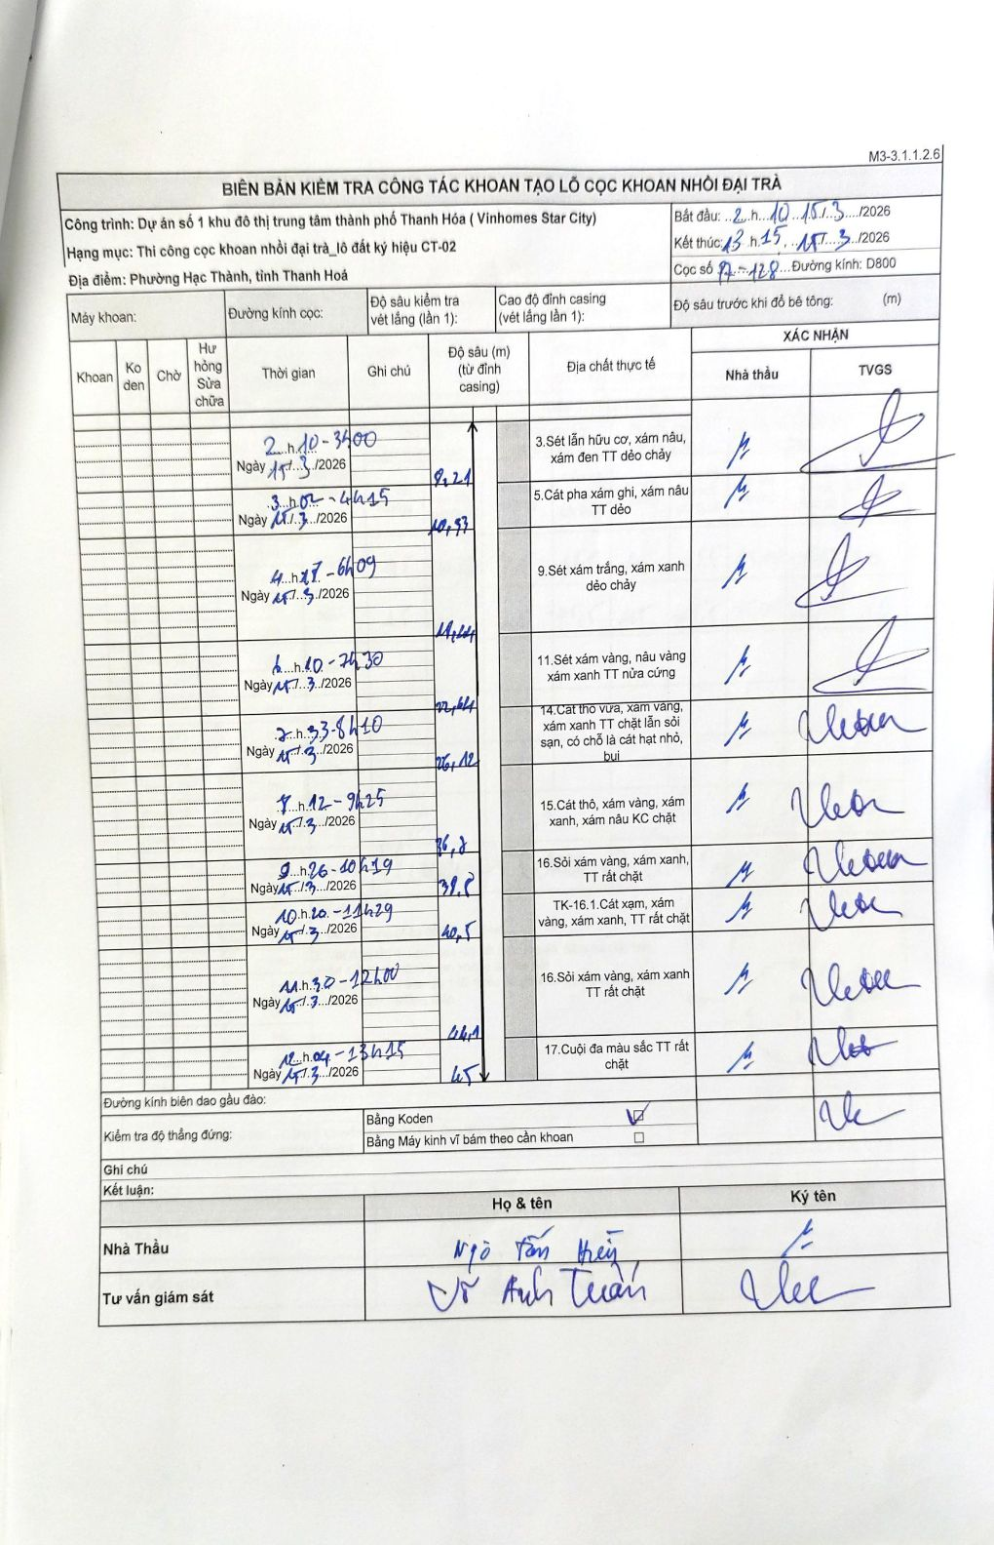
Dự án | Dự án số 1 khu đô thị trung tâm thành phố Thanh Hóa ( Vinhomes Star City)
Hạng mục | Thi công cọc khoan nhồi đại trà_lô đất ký hiệu CT-02
Tên bộ phận | Phường Hạc Thành, tỉnh Thanh Hoá
Số hiệu cọc | P7-128
Biên bản số
Đường kính | D800
Bắt đầu thi công | 02:10 15/03/2026
Kết thúc thi công | 13:15 15/03/2026

Địa chất TT | Đường kính | Mô tả lớp thiết kế | Từ (h) | Đến (h) | Cao độ từ | Cao độ đến | T.Gian (h) | Dài (m) | V (m/h) | Ghi chú
1 | D800 | Sét lẫn hữu cơ, xám nâu, xám đen TT dẻo chảy | 02:10 15/03/2026 | 03:00 15/03/2026 | 0 | -8.21 | 0.83 | 8.21 | 9.85
2 | D800 | Cát pha xám ghi, xám nâu TT dẻo | 03:02 15/03/2026 | 04:15 15/03/2026 | -8.21 | -10.53 | 1.22 | 2.32 | 1.91
3 | D800 | Sét xám trắng, xám xanh dẻo chảy | 04:27 15/03/2026 | 06:09 15/03/2026 | -10.53 | -18.24 | 1.7 | 7.71 | 4.54
4 | D800 | Sét xám vàng, nâu vàng xám xanh TT nửa cứng | 06:10 15/03/2026 | 07:30 15/03/2026 | -18.24 | -22.64 | 1.33 | 4.4 | 3.3
5 | D800 | Cát thô vừa, xám vàng, xám xanh TT chặt lẫn sỏi sạn, có chỗ là cát hạt nhỏ, bụi | 07:33 15/03/2026 | 08:10 15/03/2026 | -22.64 | -26.12 | 0.62 | 3.48 | 5.64
6 | D800 | Cát thô, xám vàng, xám xanh, xám nâu KC chặt | 08:12 15/03/2026 | 09:25 15/03/2026 | -26.12 | -36.8 | 1.22 | 10.68 | 8.78
7 | D800 | Sỏi xám vàng, xám xanh, TT rất chặt | 09:26 15/03/2026 | 10:19 15/03/2026 | -36.8 | -39.8 | 0.88 | 3 | 3.4
8 | D800 | TK-16.1.Cát xám, xám vàng, xám xanh, TT rất chặt | 10:20 15/03/2026 | 11:29 15/03/2026 | -39.8 | -40.5 | 1.15 | 0.7 | 0.61
9 | D800 | Sỏi xám vàng, xám xanh TT rất chặt | 11:30 15/03/2026 | 12:00 15/03/2026 | -40.5 | -44.1 | 0.5 | 3.6 | 7.2
10 | D800 | Cuội đa màu sắc TT rất chặt | 12:04 15/03/2026 | 13:15 15/03/2026 | -44.1 | -45 | 1.18 | 0.9 | 0.76

ẢNH BIÊN BẢN GỐC

